Hoja 1
Tarea/ Modulo

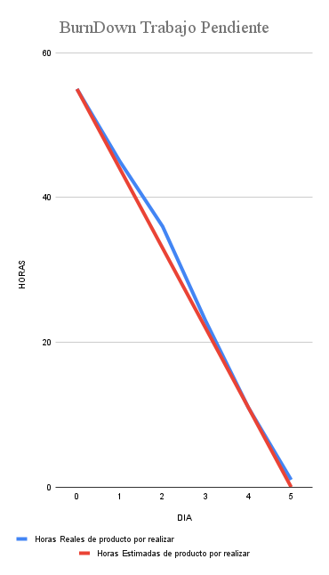
Tareas | horas estimadas | DIA |  |  |  |  | Total
 |  | 1 | 2 | 3 | 4 | 5
E1-H2-T1 |  |  |  |  |  |  | 0
E1-H2-T2 |  |  |  |  |  |  | 0
E1-H2-T3 |  |  |  |  |  |  | 0
E1-H3-T1 |  | 34 |  |  |  |  | 34
E1-H3-T2 |  |  |  |  |  |  | 0
E2-H3-T1 |  |  |  |  |  |  | 0
E2-H3-T2 |  |  |  |  |  |  | 0
E2-H3-T3 |  |  |  |  |  |  | 0
E3-H1-T1 |  |  |  |  |  |  | 0
E3-H1-T2 |  |  |  |  |  |  | 0
E3-H1-T3 |  |  |  |  |  |  | 0
E3-H4-T1 |  |  |  |  |  |  | 0
E3-H4-T2 |  |  |  |  |  |  | 0
E4-H1-T1 |  |  |  |  |  |  | 0
E4-H1-T2 |  |  |  |  |  |  | 0
E4-H2-T1 |  |  |  |  |  |  | 0
E4-H2-T2 |  |  |  |  |  |  | 0
E4-H3-T1 |  |  |  |  |  |  | 0
E4-H3-T2
 |  |  |  |  |  |  | 0

